4-BUSQUEDAS DE FICHEROS
BUSQUEDAS DE FICHEROS

COMANDO | EJEMPLO | DESCRIPCIÓN
locate | locate fichero | busca en base a una BD del sistema operativo
sudo updatedb | sudo updatedb | actualiza BD del sistema operativo
whereis | whereis echo | Te dice donde esta un ejecutable por ejemplo
 | 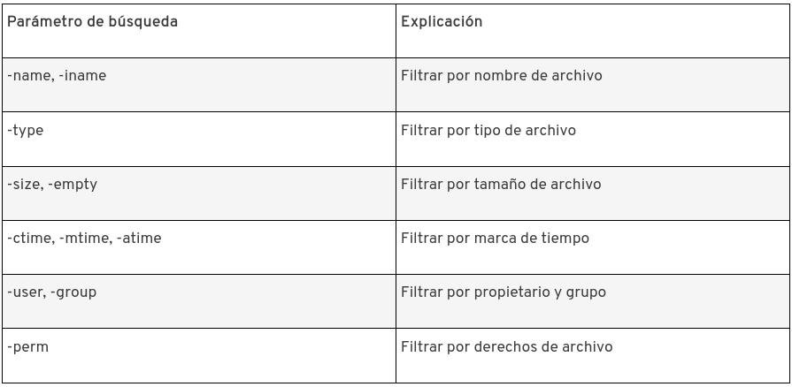
find | find raiz caracteristica accion
 | find . -user ssqsn -perm 600 | Busca en el directorio actual los ficheros del usuario x y con permisos xyz
 | find . -type f -mtime +7 | Busca solo archivos que hayan sido modificados hace más de siete dias
 | find . -type f -mtime +7 -exec cp {} ../backup/ \; | Con esta opcion añadida a la anterior, puedo ejecuta otro comando que copia
 | find . -type f -mtime -1 | fincheros que tienen menos de un dia

PARA CONOCER MEJOR CADA UNO DE LOS COMANDOS Y SUS OPCIONES USAMOS “man [comando]”

